CSV
APÓS LANÇAR TODOS OS DEFEITOS NA PLANILHA, CLASSIFICAR OS DEFEITOS PARA LANÇAR NO SAP. UTILIZANDO O COMANDO: CTRL+SHIFT+R
OBS. SÓ CLASSIFICAR UMA VEZ, APÓS LANÇAR TODOS OS DEFEITOS.
NOTA | LT | PART DEFEITO | GRP. CÓDIGOS | COD DEFEITO | PRIORIDADE | TEXTO/TIPO DE ESTRUTURA | OBS. | ITEM | DESCR | FASES | FONTE/CARGA | AÇÃO
2268247 | LT | ES | LTES | ES27 | A | ELH-1/1 | 0 | 6 | POSTE TRINCADO | 0 | FONTE | SUBSTITUIR POSTE
2268247 | LT | AF | LTAF | AF01 | P2 | YAR-9/4 | 0 | 7 | ÁRV. DENTRO DA FAIXA-DIST. CONDUT. > 1,5M | C | CARGA | PODAR ÁRVORE
2268247 | LT | AF | LTAF | AF01 | P2 | YAR-14/1 | 0 | 8 | ÁRV. DENTRO DA FAIXA-DIST. CONDUT. > 1,5M | C | CARGA | PODAR ÁRVORE

RF
 |  |  | RELATÓRIO DE DEFEITOS - LT


REGIONAL: |  | SUL |  | TENSÃO/KM: | 69KV / 13,59 KM
TIPO DE INSPEÇÃO: |  | MINUCIOSA
ORDEM DE INSPEÇÃO: |  | 6000245260
DESCRIÇÃO DA LT: |  | IMPERATRIZ (ELN) / IMPERATRIZ CENTRO |  | CÓDIGO DA LT: | IPZ/IPC-C1-02L2

RELATÓRIO DE EVIDÊNCIAS FOTOGRÁFICAS

Item | Descrição do Defeito |  | CÓD. Defeito |  | N° Estrutura | Fase(s) | Prioridade | Fonte/Carga | Ação | Observações

6 | POSTE TRINCADO |  | ES27 |  | ELH-1/1 | 0 | A | FONTE | SUBSTITUIR POSTE | 0
REG.1 | Registro Cenário - Antes |  |  |  | REG.2 | Registro Cenário - Depois
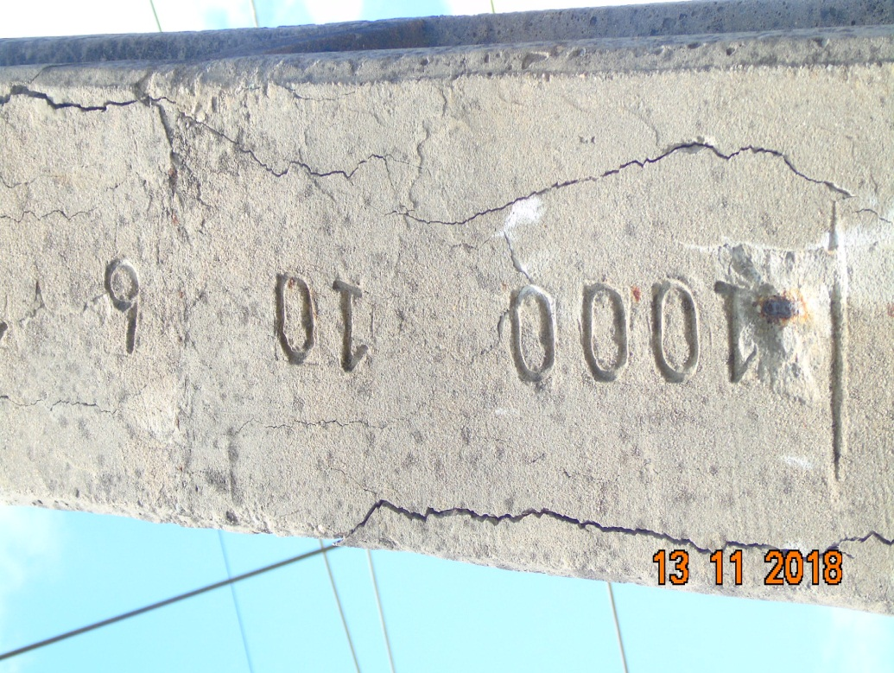 |  |  |  |  | Evidência da Execução
Item | Descrição do Defeito |  | CÓD. Defeito |  | N° Estrutura | Fase(s) | Prioridade | Fonte/Carga | Ação | Observações

7 | ÁRV. DENTRO DA FAIXA-DIST. CONDUT. > 1,5M |  | AF01 |  | YAR-9/4 | C | P2 | CARGA | PODAR ÁRVORE | 0
REG.3 | Registro Cenário - Antes |  |  |  | REG.4 | Registro Cenário - Depois
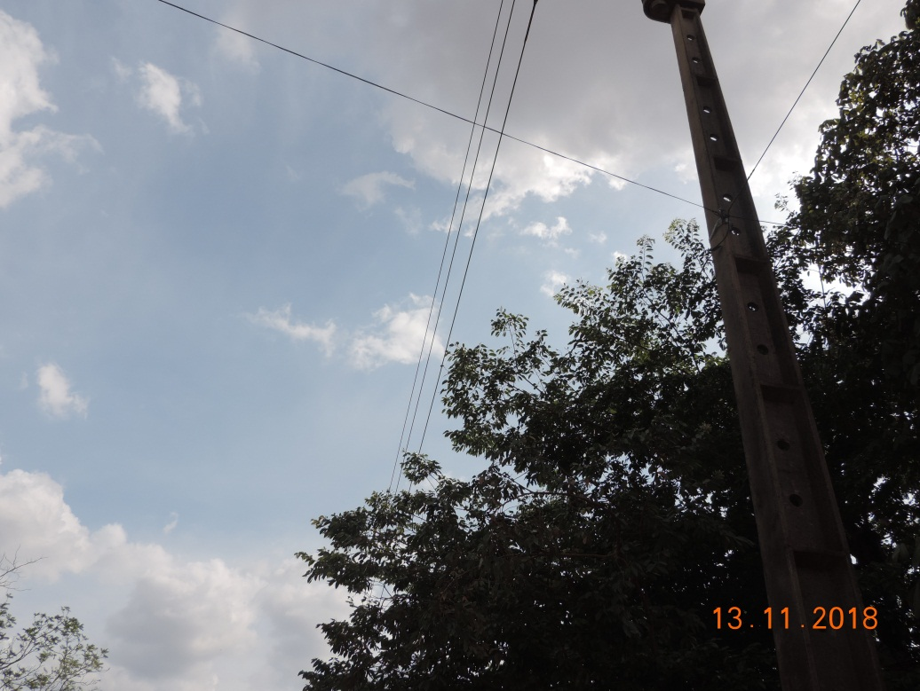 |  |  |  |  | Evidência da Execução
Item | Descrição do Defeito |  | CÓD. Defeito |  | N° Estrutura | Fase(s) | Prioridade | Fonte/Carga | Ação | Observações

8 | ÁRV. DENTRO DA FAIXA-DIST. CONDUT. > 1,5M |  | AF01 |  | YAR-14/1 | C | P2 | CARGA | PODAR ÁRVORE | 0
REG.5 | Registro Cenário - Antes |  |  |  | REG.6 | Registro Cenário - Depois
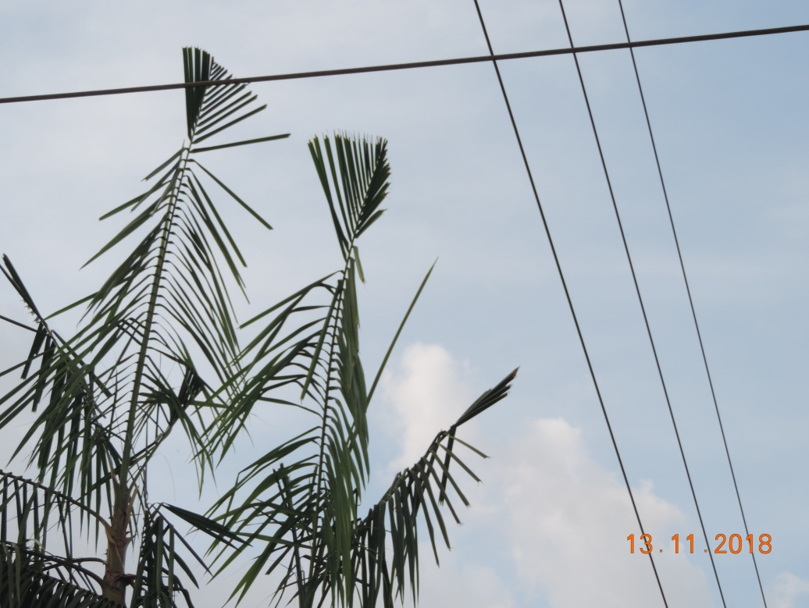 |  |  |  |  | Evidência da Execução

